상품제안서
레빗 윈디 에어플립(AIRFLIP) 핸디 선풍기 C타입 | 상품코드: F23916

 |  |  |  |  |  |  | 02-412-0044 | www.easy1.co.kr
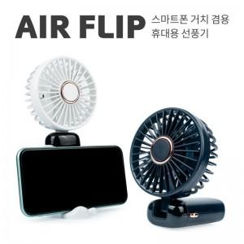

【상세/제작정보】 | 여름 필수 파트너

【인쇄/포장옵션】 | 풀칼라 / 포장지포장

【공급단가】 | 수량 | 100~ | 300~ | 500~ | 1,000~ | 3,000~
*VAT별도 | 화이트 | 10,000원 | 9,840원 | 9,600원 | 9,360원 | 9,200원
 | 네이비 | 10,000원 | 9,840원 | 9,600원 | 9,360원 | 9,200원

【상품 URL】 | http://www.easy1.co.kr/src/goods_detail.php?gdno=23916

